Feuil1
titre | Description | test(s)
Lancement du jeu | En tant que joueur Je veux que le jeux se lance sur la page du menu Pour pouvoir choisir ce que je veux faire | Quand le jeu n'est pas lancé sur mon pc Au lancement de l'éxecutable Le jeu se lance sur le menu principale | Quand le jeu n'est pas lancé sur mon pc Au lancement de l'éxecutable Le curseur se trouve sur l'entrée de tout en haut
Menu principale | En tant que joueur, Je veux utiliser les flèches haut/bas Pour sélectionner une entrée dans un menu | Quand je suis sur le menu principale A la pression des flèches haut et bas Le curseur de séléction change d'entrée d'une ligne dans la direction choisie | Quand le curseur sélectionne l'entrée de tout en haut A la pression de la flèche haut Il ne se passe rien | Quand le curseur sélectionne l'entrée de tout en bas A la pression de la flèche bas Il ne se passe rien | Quand le curseur pointe sur une entrée A la pression de la touche entrée L'entrée sélectionnée s'affiche

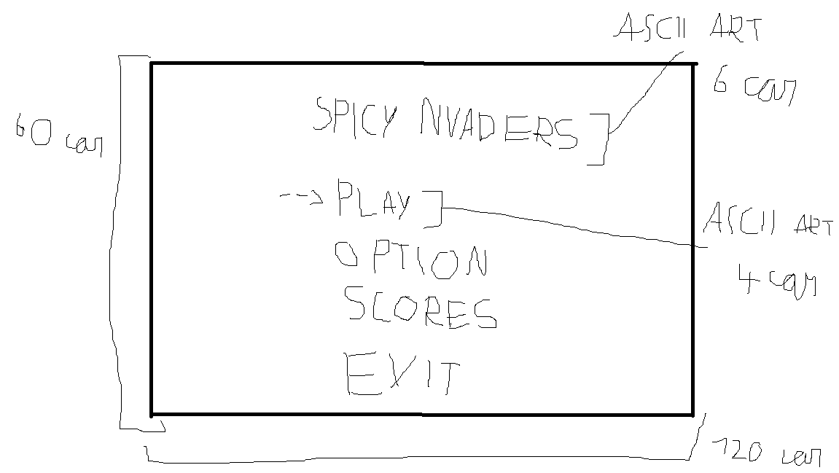
Menu option | En tant que joueur, Je veux accéder au menu option afin de pouvoir modifier la difficulté et le son du jeu | dans le menu option avec le curseur sur l'option de difficulté sélectionnée, a la pression de la flèche droite la difficulté change (facile -> moyen -> difficile -> godmod -> facile) | En tant que joueur avec le curseur sur l'option de son sélectionnée, a la pression de la flèche de droite le son change (activé -> désactivé -> activé) | En tant que joueur, Je veux utiliser les flèches haut/bas Pour sélectionner une entrée dans le menu option | Quand je suis sur le menu option A la pression des flèches haut et bas Le curseur de séléction change d'entrée d'une ligne dans la direction choisie | Quand le curseur sélectionne l'entrée de tout en haut A la pression de la flèche haut Il ne se passe rien | Quand le curseur sélectionne l'entrée de tout en bas A la pression de la flèche bas Il ne se passe rien
 |  | dans le menu option avec le curseur sur l'option de difficulté sélectionnée, a la pression de la flèche gauche la difficulté change (facile -> godmod -> difficile -> moyen -> facile) | En tant que joueur avec le curseur sur l'option de son sélectionnée, a la pression de la flèche de gauche le son change (activé -> désactivé -> activé)
Pseudo avant de jouer | En tant que joueur, Je veux rentrer mon pseudo avant de jouer Afin que mon highscore s'affiche dans le menu "HIGHSCORES" | En tant que joueur après avoir choisi l'entrée "PLAY" sur le menu principale une page d'entrée de pseudo s'affichage Pour pouvoir rentrer mon pseudo | En tant que joueur sur la page d'entrée de pseudo En pressant entrée le pseudo s'enregistre Pour savoir qui vas jouer
Lancement de la partie | En tant que joueur Je veux que tout les éléments du jeu s'affiche correctement Pour pouvoir jouer dans de bonnes condition | En tant que joueur au lancement de la partie le compteur de vie s'affiche avec toute les vies Pour savoir combien de vie il me reste | En tant que joueur au lancement de la partie Les murs s'affichent entierement construit Pour pouvoir me protéger des aliens | En tant que joueur au lancement de la partie Le vaisseau du joueur s'affiche Pour pouvoir tirer sur les aliens | En tant que joueur au lancement de la partie Le compteur de score s'affiche pour savoir mon score en temps réel | En tant que joueur au lancement de la partie les aliens s'affichent Pour pouvoir tirer sur les aliens et qu'ils nous tirent dessus
Tir des aliens | En tant que joueur Je veux que les aliens me tirent dessus Pour avoir un adversaire digne de ce nom | En tant que joueur quand la partie est lancée Les aliens tirent vers le bas à interval irrégulier Pour que les aliens me tirent dessus

